Sheet2
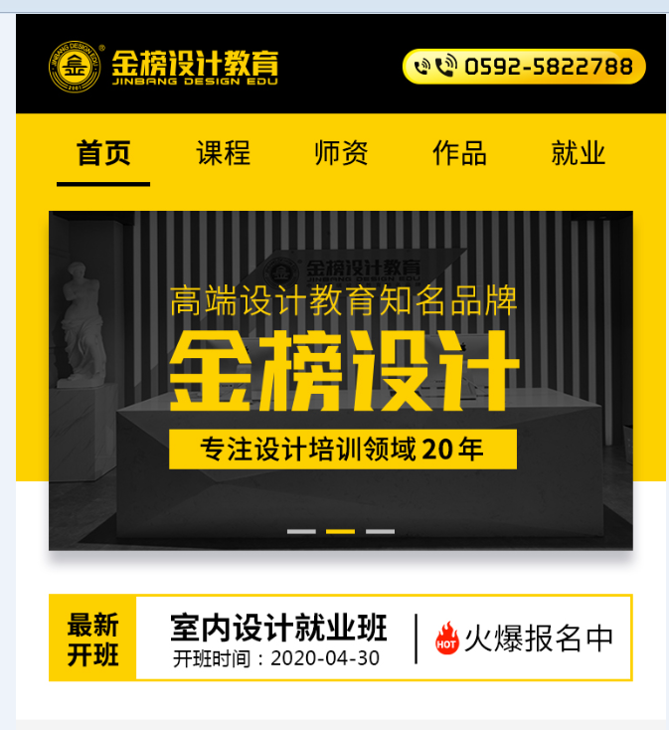
 |  | 1.logo的地方点击后可以直接进首页
 |  | 2.电话号码的地方要实现按电话号码可以直接拨打的功能
 |  | 3.最新开班有三个班不断滚动，详细的开班时间为： |  | 室内设计就业班 | 开班时间：2020-05-12
 |  |  |  | 服装设计专业班 | 开班时间：2020-05-13
 |  |  |  | 电商视觉特色班 | 开班时间：2020-05-15

 |  | 4.首页的banner为滚动状态，滚动频率3秒滚衣一下

 |  |  | 这块做跟随的

 |  |  | 课程，师资，作品，就业的点击都先跳转到商务通，后期页面好了再跳转到对呀的页面

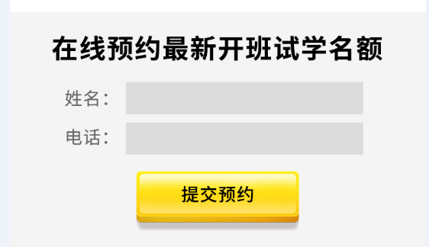

 | 5.试学的表单提交到后台或者提交完发送到邮箱：jbsj5822788@163.com

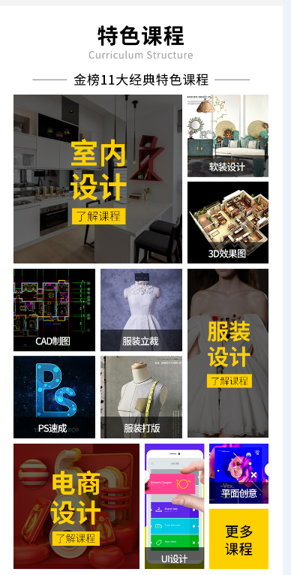

6.特色课程具体的课程，
室内设计，软装设计，3D效果图，CAD制图都链接到室内设计页面
服装设计。服装立裁，服装打版都链接到服装设计页面
PS，电商设计，平面创意链接到平面电商设计页面
UI设计链接到UI设计页面
更多课程链接到商务通

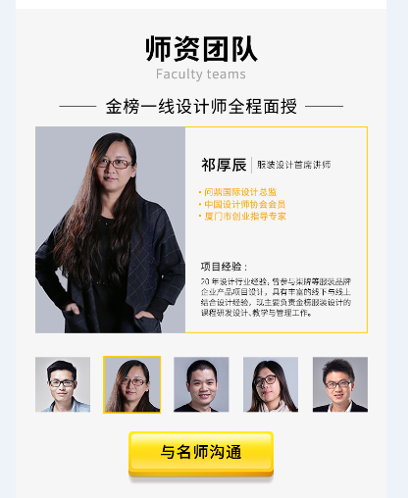

师资课程做滚动的，滚动频率大概3秒滚一次，从祁厚辰开始滚动

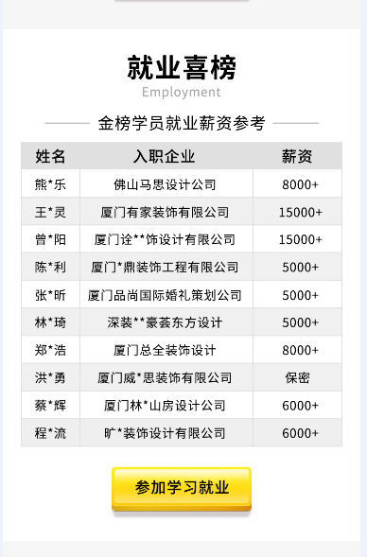

就业戏班上下滚动，滚动频率1秒跳一行，数据引用用附件金榜明星就业学员

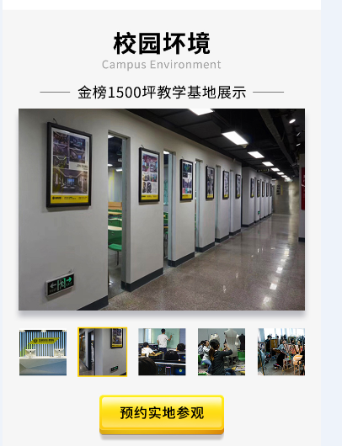

校园环境左右滚动，3秒滚动一下

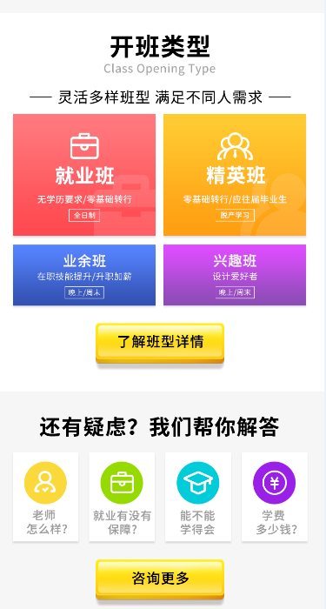

开班类型这边从图片点击到按钮点击都链接到商务通

问题也都做点击可以直接进商务通

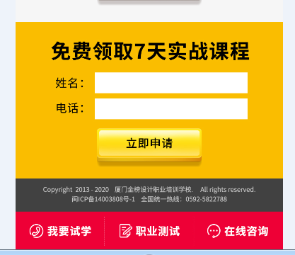

表单提交发送邮箱同上

吸低栏应用到所有的页面，做跟随功能

